Sheet1
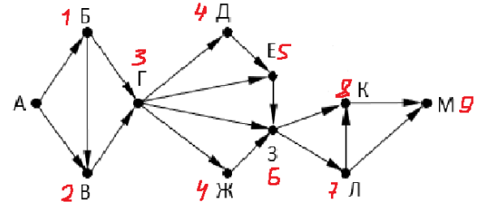

 | а | б | в | г | д | е | ж | з | л | к | м
0 | 1 | 0 | 0 | 0 | 0 | 0 | 0 | 0 | 0 | 0 | 0
1 | 0 | 1 | 1 | 0 | 0 | 0 | 0 | 0 | 0 | 0 | 0
2 | 0 | 0 | 1 | 2 | 0 | 0 | 0 | 0 | 0 | 0 | 0
3 | 0 | 0 | 0 | 1 | 2 | 2 | 2 | 2 | 0 | 0 | 0
4 | 0 | 0 | 0 | 0 | 1 | 3 | 1 | 5 | 2 | 2 | 0
5 | 0 | 0 | 0 | 0 | 0 | 1 | 0 | 4 | 5 | 7 | 4
6 | 0 | 0 | 0 | 0 | 0 | 0 | 0 | 1 | 4 | 9 | 12
7 | 0 | 0 | 0 | 0 | 0 | 0 | 0 | 0 | 1 | 5 | 13
8 | 0 | 0 | 0 | 0 | 0 | 0 | 0 | 0 | 0 | 1 | 6
9 | 0 | 0 | 0 | 0 | 0 | 0 | 0 | 0 | 0 | 0 | 1
10 | 0 | 0 | 0 | 0 | 0 | 0 | 0 | 0 | 0 | 0 | 0

